Sheet1
工人姓名 NAMA |  |  |  | SITI NURHAYATI |  |  |  |  |  |  |  | 編號 KODE : |  | JICBR-075
報到日 DAFTAR |  |  |  | 2025-09-18 |  |  |  |  | 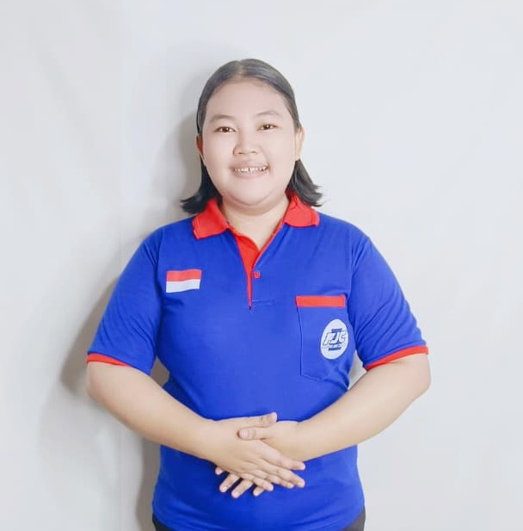
性別 KELAMIN |  |  |  | 女 PEREMPUAN
出生日TGL LAHIR |  |  |  | 2000-04-20
年齡 UMUR |  |  |  | 25
出生地TPT LAHIR |  |  |  | CIREBON
身高TINGGI / 體重BERAT |  |  |  | 160 |  | 公分/ | 70 | 公斤
宗教 AGAMA |  |  |  | 回教 Islam
學歷 PENDIDIKAN |  |  |  | 高中 SMA
語言能力 BAHASA |  |  |  | 剛學 MULAI | 一點 DIKIT | 一般 BIASA | 可以 BAIK | 很好 BAGUS
國語 MANDARIN |  |  |  | V
印尼語 INDO |  |  |  |  |  |  |  | V

婚姻狀況 STATUS NIKAH |  |  |  | 離婚 Cerai
配偶姓名/年齡 NAMA/UMUR
配偶工作 KERJAAN SUAMI
小孩人數 JUMLAH ANAK |  |  |  | 1
女孩和年齡 PUTRI / UMUR |  |  |  | 1TH
男孩和年齡 PUTRA / UMUR

地址 ALAMAT |  |  |  | DESA PABEDILAN KIDUL RT004 RW001 KEC.PABEDILAN KAB.CIREBON JAWA BARAT
是否有工作經驗 APAKAH ADA PENGALAMAN KERJA
國家地點 NEGARA |  |  | 工作期間 LAMA |  |  | 工作內容 PEKERJAAN YANG DILAKUKAN
阿拉伯 | SAUDI ARABIA |  | 2020-2023 ( 3年) |  |  | BERSIHKAN RUMAH 5 LANTAI (LANTAI 1-2 TEMPAT KAKEK. LANTAI 3-5 TEMPAT NENEK). CUCI STERIKA BAJU.ADA KAKEK DAN NENEK MASIH BISA JALAN PELAN. BAWA NENEK KE KAMAR MANDI. (HARUS SELALU PASTIKAN KAMAR MANDI SELALU BERSIH DAN KERING) 打扫一栋五层楼的房子（爷爷住在一楼和二楼，奶奶住在三楼、四楼和五楼）。洗衣服并熨烫。爷爷仍然很健康，奶奶还能慢慢走路。带奶奶去厕所。（务必确保厕所干净干燥）
家屬資料 DATA KELUARGA
父親姓名 NAMA AYAH |  |  |  | DASRO |  |  |  | 年齡 UMUR |  | 50 | 父親工作 KERJAAN AYAH |  |  |  | 農夫
母親姓名 NAMA IBU |  |  |  | ROHATI |  |  |  | 年齡 UMUR |  | 47 | 母親工作 KERJAAN IBU |  |  |  | 農夫
兄妹人數 TOTAL SAUDARA |  |  |  | 1 | 兄妹中你的排行是第… DIANTARA SAUDARA, URUTAN ANDA KE… |  |  |  |  |  |  |  |  |  |  | 1
兄弟/年齡 SDR LAKI / UMUR |  |  |  | - |  |  |  | 姐妹/年齡 SDR CEWEK / UMUR |  |  |  |  | 17
1. 你是否可以吃豬肉 Apakah Anda boleh makan daging babi ?
2. 是否可以在工作時不用手機 Apakah saat jam kerja bisa tanpa pakai hp ?
3. 你是否會害怕狗 Apakah Anda takut pada anjing?
4. 你可以抱幾公斤 Anda kuat gendong berapa kg: |  |  |  |  |  |  |  |  |  |  |  | 65公斤
備註PS |  | CALON PEKERJA MIGRAN INDONESIA DARI CABANG BREBES

 | NAMA SPONSOR : IBU NUNUNG
 | NOMOR HP : -
 | VAKSIN : 2X

